RECIBIDAS
 |  |  |  |  |  |  |  |  |  |  |  |  |  | JANUARY 2025

Verificado ó Asoc. | Estado SAT | Version | Tipo | Fecha Emision | Fecha Timbrado | EstadoPago | FechaPago | Serie | Folio | UUID | UUID Relacion | RFC Emisor | Nombre Emisor | LugarDeExpedicion | RFC Receptor | Nombre Receptor | ResidenciaFiscal | NumRegIdTrib | UsoCFDI | SubTotal | Descuento | Total IEPS | IVA 16% | Retenido IVA | Retenido ISR | ISH | Total | TotalOriginal | Total Trasladados | Total Retenidos | Total LocalTrasladado | Total LocalRetenido | Complemento | Moneda | Tipo De Cambio | FormaDePago | Metodo de Pago | NumCtaPago | Condicion de Pago | Conceptos | Combustible | IEPS 3% | IEPS 6% | IEPS 7% | IEPS 8% | IEPS 9% | IEPS 26.5% | IEPS 30% | IEPS 53% | IEPS 160% | Archivo XML | Direccion Emisor | Localidad Emisor | Direccion Receptor | Localidad Receptor | IVA 8% | IEPS 30.4% | IVA Ret 6% | RegimenFiscalReceptor | DomicilioFiscalReceptor
 |  | 4.0 | Factura | 02/01/2025 | 2025-01-02T17:35:06 |  |  | A | 15763191 | 467BFDCE-2F56-4C86-BE21-73324F365AE6 |  | CES671208JE5 | COMISION ESTATAL DE SERVICIOS PUBLICOS DE MEXICALI | 21270 | AVF090417RB4 | ASOCIACION DE VECINOS FRACCIONAMIENTO PLAYA DE ORO |  |  | G03 - Gastos en general | $2,875.80 | $- | $- | $230.06 | $- | $- | $- | $3,105.86 |  | 230.06 | 0 | 0 | 0 |  | MXN |  | 99 - Por definir | PPD - Pago en parcialidades o diferido |  |  | 101 C FACTURACION DEL MES CTA * | No | 0 | 0 | 0 | 0 | 0 | 0 | 0 | 0 | 0 | 467BFDCE-2F56-4C86-BE21-73324F365AE6@0000000000XX0.xml |  |  |  |  | 230.06 | 0 | 0 | 603 - Personas Morales con Fines no Lucrativos | 21850
 |  | 4.0 | Factura | 02/01/2025 | 2025-01-02T14:00:18 |  |  |  |  | 5699EC4B-E6E8-4A93-8C78-6B3772A4AF19 |  | MECO831126S1A | OMAR FRANCISCO MEDINA CORDERO | 21850 | AVF090417RB4 | ASOCIACION DE VECINOS FRACCIONAMIENTO PLAYA DE ORO |  |  | G03 - Gastos en general | $115,363.41 | $- | $- | $18,458.15 | $- | $1,442.04 | $- | $132,379.52 |  | 18458.15 | 1442.04 | 0 | 0 |  | MXN |  | 03 - Transferencia electrónica de fondos | PUE - Pago en una sola exhibición |  |  | PRESTACION DE SERVICIOS ADMINISTRATIVOS * | No | 0 | 0 | 0 | 0 | 0 | 0 | 0 | 0 | 0 | 5699EC4B-E6E8-4A93-8C78-6B3772A4AF19@0000000000XX0.xml |  |  |  |  | 0 | 0 | 0 | 603 - Personas Morales con Fines no Lucrativos | 21850
 |  | 4.0 | Factura | 06/01/2025 | 2025-01-06T15:27:41 |  |  | C | 2474 | D1ADBF95-DA0B-4372-B150-A72213DDEB29 |  | SFD050617FL0 | SAN FELIPE DISPOSAL | 21850 | AVF090417RB4 | ASOCIACION DE VECINOS FRACCIONAMIENTO PLAYA DE ORO |  |  | G03 - Gastos en general | $10,400.00 | $- | $- | $832.00 | $- | $- | $- | $11,232.00 |  | 832 | 0 | 0 | 0 |  | MXN |  | 03 - Transferencia electrónica de fondos | PUE - Pago en una sola exhibición |  | CREDITO | SERVICIO DE DISPOSICION FINAL DE CONTENEDOR 4 YRD MES DICIEMBRE 2024 * SERVICIO DISPOSICION FINAL DE SANITARIO MES DICIEMBRE 2024 * | No | 0 | 0 | 0 | 0 | 0 | 0 | 0 | 0 | 0 | D1ADBF95-DA0B-4372-B150-A72213DDEB29@0000000000XX0.xml |  |  |  |  | 832 | 0 | 0 | 603 - Personas Morales con Fines no Lucrativos | 21850
 |  | 4.0 | Factura | 11/01/2025 | 2025-01-11T07:17:17 |  |  | C | 3341527 | F802BFF9-1359-4430-B60F-57E5942C36F0 |  | CES671208JE5 | COMISION ESTATAL DE SERVICIOS PUBLICOS DE MEXICALI | 21270 | AVF090417RB4 | ASOCIACION DE VECINOS FRACCIONAMIENTO PLAYA DE ORO |  |  | G03 - Gastos en general | $126.82 | $- | $- | $- | $- | $- | $- | $133.68 |  | 0 | 0 | 0 | 0 |  | MXN |  | 31 - Intermediario pagos | PUE - Pago en una sola exhibición |  |  | 107 C RECARGOS ADEUDO VENCIDO * | No | 0 | 0 | 0 | 0 | 0 | 0 | 0 | 0 | 0 | F802BFF9-1359-4430-B60F-57E5942C36F0@0000000000XX0.xml |  |  |  |  | 0 | 0 | 0 | 603 - Personas Morales con Fines no Lucrativos | 21850
 |  | 4.0 | Factura | 21/01/2025 | 2025-01-22T13:42:55 |  |  |  | FT377 | 6cbb887f-5d6d-46ea-8bf8-7f146f29d245 |  | FMA170728348 | FIRST MEXTAX ACCOUNTING SERVICES | 77710 | AVF090417RB4 | ASOCIACION DE VECINOS FRACCIONAMIENTO PLAYA DE ORO |  |  | G03 - Gastos en general | $43,097.41 | $- | $- | $6,895.59 | $- | $- | $- | $49,993.00 |  | 6895.59 | 0 | 0 | 0 |  | MXN | 1 | 03 - Transferencia electrónica de fondos | PUE - Pago en una sola exhibición |  | Pagadero a la recepción | Servicios contables - Servicios Contables Standard Enero - Diciembre 2025 * | No | 0 | 0 | 0 | 0 | 0 | 0 | 0 | 0 | 0 | 6CBB887F-5D6D-46EA-8BF8-7F146F29D245@0000000000XX0.xml |  |  |  |  | 0 | 0 | 0 | 603 - Personas Morales con Fines no Lucrativos | 21850
 |  | 4.0 | Factura | 22/01/2025 | 2025-01-23T12:03:58 |  |  | AC | 0052770758 | 446BCDED-033D-449A-B407-4A028BBADF20 |  | RDI841003QJ4 | RADIOMOVIL DIPSA | 22010 | AVF090417RB4 | ASOCIACION DE VECINOS FRACCIONAMIENTO PLAYA DE ORO |  |  | G03 - Gastos en general | $252.01 | $11.49 | $- | $38.48 | $- | $- | $- | $279.00 |  | 38.48 | 0 | 0 | 0 |  | MXN |  | 99 - Por definir | PPD - Pago en parcialidades o diferido |  |  | Servicios de Telecomunicaciones * Cargo de equipo 13 de 24 * | No | 0 | 0 | 0 | 0 | 0 | 0 | 0 | 0 | 0 | 446BCDED-033D-449A-B407-4A028BBADF20@0000000000XX0.xml |  |  |  |  | 0 | 0 | 0 | 603 - Personas Morales con Fines no Lucrativos | 21850
 |  | 4.0 | Factura | 24/01/2025 | 2025-01-24T14:51:54 |  |  | A | 202412-Z3234845108-20012025-339276 | 9DF5B61D-AD1C-4B25-BD63-EDFB569A8923 |  | IMS421231I45 | INSTITUTO MEXICANO DEL SEGURO SOCIAL | 06600 | AVF090417RB4 | ASOCIACION DE VECINOS FRACCIONAMIENTO PLAYA DE ORO |  |  | G03 - Gastos en general | $22,384.78 | $- | $- | $- | $- | $- | $- | $22,384.78 |  | 0 | 0 | 0 | 0 |  | MXN |  | 03 - Transferencia electrónica de fondos | PUE - Pago en una sola exhibición |  |  | Cuotas IMSS * Cuotas RCV * | No | 0 | 0 | 0 | 0 | 0 | 0 | 0 | 0 | 0 | 9DF5B61D-AD1C-4B25-BD63-EDFB569A8923@0000000000XX0.xml |  |  |  |  | 0 | 0 | 0 | 603 - Personas Morales con Fines no Lucrativos | 21850
 |  | 4.0 | Factura | 28/01/2025 | 2025-01-28T10:55:48 |  |  | SF | 3355 | DDC75CBE-E8AB-45C5-B73B-7DFE675A212C |  | PADR630926G64 | RUTH ISELA PARRA DURAZO | 21850 | AVF090417RB4 | ASOCIACION DE VECINOS FRACCIONAMIENTO PLAYA DE ORO |  |  | G03 - Gastos en general | $181.48 | $- | $- | $14.52 | $- | $- | $- | $196.00 |  | 14.52 | 0 | 0 | 0 |  | MXN | 1 | 01 - Efectivo | PUE - Pago en una sola exhibición |  |  | Reactivo #1 Oto 1 oz First Choice * Reactivo #2 Ph 1 oz First Choice * | No | 0 | 0 | 0 | 0 | 0 | 0 | 0 | 0 | 0 | DDC75CBE-E8AB-45C5-B73B-7DFE675A212C@0000000000XX0.xml |  |  |  |  | 14.52 | 0 | 0 | 603 - Personas Morales con Fines no Lucrativos | 21850
 |  | 4.0 | Factura | 29/01/2025 | 2025-01-29T12:08:49 |  |  | BVIII | 54651 | E1105BD3-6FF0-458C-930F-DBBDD37F62C2 |  | ESC960306IT2 | ESTACION DE SERVICIOS EL CAPITAN | 21850 | AVF090417RB4 | ASOCIACION DE VECINOS FRACCIONAMIENTO PLAYA DE ORO |  |  | G03 - Gastos en general | $1,697.06 | $- | $- | $133.10 | $- | $- | $- | $1,830.16 |  | 133.1 | 0 | 0 | 0 |  | MXN |  | 04 - Tarjeta de crédito | PUE - Pago en una sola exhibición |  |  | DIESEL * | Si | 0 | 0 | 0 | 0 | 0 | 0 | 0 | 0 | 0 | E1105BD3-6FF0-458C-930F-DBBDD37F62C2@0000000000XX0.xml |  |  |  |  | 133.1 | 0 | 0 | 603 - Personas Morales con Fines no Lucrativos | 21850
 |  | 4.0 | Factura | 30/01/2025 | 2025-01-30T11:39:10 |  |  |  |  | 987FD231-8C76-44E5-85DC-D360A28B026F |  | QUCC760610D43 | CESAR ABRAHAM QUIRARTE CERVANTES | 21850 | AVF090417RB4 | ASOCIACION DE VECINOS FRACCIONAMIENTO PLAYA DE ORO |  |  | G03 - Gastos en general | $13,965.52 | $- | $- | $2,234.48 | $- | $- | $- | $16,200.00 |  | 2234.48 | 0 | 0 | 0 |  | MXN |  | 03 - Transferencia electrónica de fondos | PUE - Pago en una sola exhibición |  |  | Mantenimiento de alberca de enero * | No | 0 | 0 | 0 | 0 | 0 | 0 | 0 | 0 | 0 | 987FD231-8C76-44E5-85DC-D360A28B026F@0000000000XX0.xml |  |  |  |  | 0 | 0 | 0 | 601 - General de Ley Personas Morales | 21850
 |  | 4.0 | Factura | 30/01/2025 | 2025-01-30T11:46:19 |  |  |  |  | FFA054F7-B444-4AA7-BF9C-09BE99BA2099 |  | QUCC760610D43 | CESAR ABRAHAM QUIRARTE CERVANTES | 21850 | AVF090417RB4 | ASOCIACION DE VECINOS FRACCIONAMIENTO PLAYA DE ORO |  |  | G03 - Gastos en general | $18,620.69 | $- | $- | $2,979.31 | $- | $- | $- | $21,600.00 |  | 2979.31 | 0 | 0 | 0 |  | MXN |  | 03 - Transferencia electrónica de fondos | PUE - Pago en una sola exhibición |  |  | Mantenimiento de alberca de enero * | No | 0 | 0 | 0 | 0 | 0 | 0 | 0 | 0 | 0 | FFA054F7-B444-4AA7-BF9C-09BE99BA2099@0000000000XX0.xml |  |  |  |  | 0 | 0 | 0 | 601 - General de Ley Personas Morales | 21850
 |  | 4.0 | Factura | 31/01/2025 | 2025-01-31T21:01:15 |  |  | B | 258 | 57CC38C9-13FE-4B7D-8120-ED78127B014D |  | OOME6902152NA | EDGAR VINICIO OROZCO MARTINEZ | 21850 | AVF090417RB4 | ASOCIACION DE VECINOS FRACCIONAMIENTO PLAYA DE ORO |  |  | G03 - Gastos en general | $11,832.41 | $- | $- | $946.59 | $631.09 | $147.91 | $- | $12,000.00 |  | 946.59 | 779 | 0 | 0 |  | MXN |  | 02 - Cheque nominativo | PUE - Pago en una sola exhibición |  | Contado | SERVICIOS PROFESIONALES * | No | 0 | 0 | 0 | 0 | 0 | 0 | 0 | 0 | 0 | 57CC38C9-13FE-4B7D-8120-ED78127B014D@0000000000XX0.xml |  |  |  |  | 946.59 | 0 | 0 | 603 - Personas Morales con Fines no Lucrativos | 21850

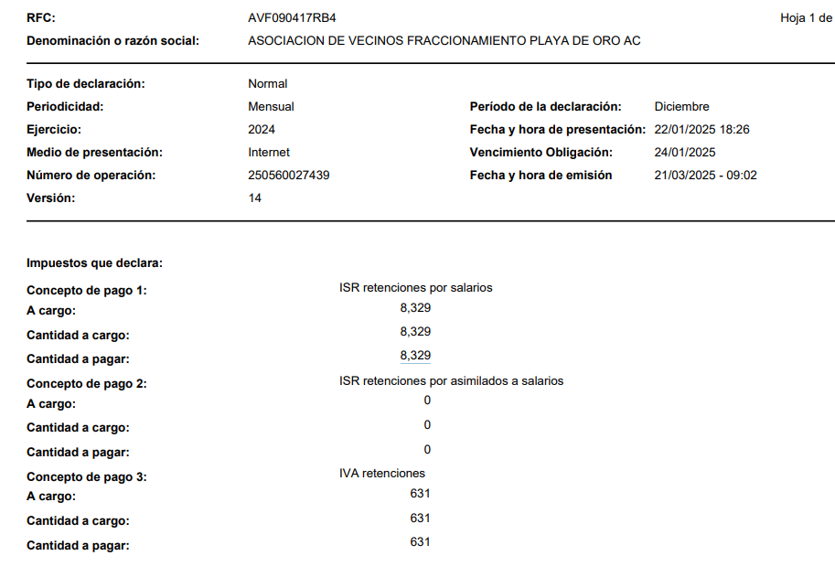
 |  |  |  |  |  |  |  |  |  |  |  |  |  |  |  |  |  |  |  |  |  |  |  |  |  |  |  |  | REGISTRADO EN BANCOS*
 |  |  |  |  |  |  |  |  |  |  |  |  |  |  |  |  |  |  |  |  |  |  |  |  |  |  | PAGOS |  | NEGRITAS REGISTRADO EN 2025*
 |  |  |  |  |  |  |  |  |  |  |  |  |  |  |  |  |  |  |  | PAGO RET IVA DIC 2024 |  | RET SUELDOS Y SAL |  |  |  |  | $6,087.46 | $5,636.54
 |  |  |  |  |  |  |  |  |  |  |  |  |  |  |  |  |  |  |  | $631.00 |  | $8,329.00 |  |  |  |  |  | $450.92

 |  |  |  |  |  |  |  |  |  |  |  |  |  |  |  |  |  |  |  | PAGO RET ISR 2024 |  |  |  |  |  |  | PAGO RADIO MOVIL
 |  |  |  |  |  |  |  |  |  |  |  |  |  |  |  |  |  |  |  | $978.00 |  |  |  |  |  |  | $479.00 | $412.93
 |  |  |  |  |  |  |  |  |  |  |  |  |  |  |  |  |  |  |  |  |  |  |  |  |  |  |  | $66.07
 |  |  |  |  |  |  |  |  |  |  |  |  |  |  |  |  |  |  |  | IMSS
 |  |  |  |  |  |  |  |  |  |  |  |  |  |  |  |  |  |  |  | $30,612.33 |  |  | MANAGEMENT FEE
 |  |  |  |  |  |  |  |  |  |  |  |  |  |  |  |  |  |  |  |  |  |  | $1,000.00 | $21,600.00
 |  |  |  |  |  |  |  |  |  |  |  |  |  |  |  |  |  |  |  |  |  |  | DOLL

 |  |  |  |  |  |  |  |  |  |  |  |  |  |  |  |  |  |  |  | FACTURA IMSS | $22,384.78
 |  |  |  |  |  |  |  |  |  |  |  |  |  |  |  |  |  |  |  | SUA | $30,612.33
 |  |  |  |  |  |  |  |  |  |  |  |  |  |  |  |  |  |  |  |  | $8,227.55

 |  |  |  |  |  |  |  |  |  |  |  |  |  | FEBRUARY 2025

Verificado ó Asoc. | Estado SAT | Version | Tipo | Fecha Emision | Fecha Timbrado | EstadoPago | FechaPago | Serie | Folio | UUID | UUID Relacion | RFC Emisor | Nombre Emisor | LugarDeExpedicion | RFC Receptor | Nombre Receptor | ResidenciaFiscal | NumRegIdTrib | UsoCFDI | SubTotal | Descuento | Total IEPS | IVA 16% | Retenido IVA | Retenido ISR | ISH | Total | TotalOriginal | Total Trasladados | Total Retenidos | Total LocalTrasladado | Total LocalRetenido | Complemento | Moneda | Tipo De Cambio | FormaDePago | Metodo de Pago | NumCtaPago | Condicion de Pago | Conceptos | Combustible | IEPS 3% | IEPS 6% | IEPS 7% | IEPS 8% | IEPS 9% | IEPS 26.5% | IEPS 30% | IEPS 53% | IEPS 160% | Archivo XML | Direccion Emisor | Localidad Emisor | Direccion Receptor | Localidad Receptor | IVA 8% | IEPS 30.4% | IVA Ret 6% | RegimenFiscalReceptor | DomicilioFiscalReceptor
 |  | 4.0 | Factura | 04/02/2025 | 2025-02-04T15:48:30 |  |  | C | 2535 | 00AE1D71-B93A-4A77-9007-9D0C24C28CB5 |  | SFD050617FL0 | SAN FELIPE DISPOSAL | 21850 | AVF090417RB4 | ASOCIACION DE VECINOS FRACCIONAMIENTO PLAYA DE ORO |  |  | G03 - Gastos en general | $10,400.00 | $- | $- | $832.00 | $- | $- | $- | $11,232.00 |  | 832 | 0 | 0 | 0 |  | MXN |  | 03 - Transferencia electrónica de fondos | PUE - Pago en una sola exhibición |  | CREDITO | SERVICIO DE DISPOSICION FINAL DE CONTENEDOR 4 YRD MES ENERO 2025 * SERVICIO DISPOSICION FINAL DE SANITARIO MES ENERO 2025 * | No | 0 | 0 | 0 | 0 | 0 | 0 | 0 | 0 | 0 | 00AE1D71-B93A-4A77-9007-9D0C24C28CB5@0000000000XX0.xml |  |  |  |  | 832 | 0 | 0 | 603 - Personas Morales con Fines no Lucrativos | 21850
 |  | 4.0 | Factura | 04/02/2025 | 2025-02-04T17:28:13 |  |  | A | 15798482 | 18483FB0-FACF-4FED-BCDD-D52BB35CD029 |  | CES671208JE5 | COMISION ESTATAL DE SERVICIOS PUBLICOS DE MEXICALI | 21270 | AVF090417RB4 | ASOCIACION DE VECINOS FRACCIONAMIENTO PLAYA DE ORO |  |  | G03 - Gastos en general | $8,953.09 | $- | $- | $716.25 | $- | $- | $- | $9,669.34 |  | 716.25 | 0 | 0 | 0 |  | MXN |  | 99 - Por definir | PPD - Pago en parcialidades o diferido |  |  | 101 C FACTURACION DEL MES CTA * | No | 0 | 0 | 0 | 0 | 0 | 0 | 0 | 0 | 0 | 18483FB0-FACF-4FED-BCDD-D52BB35CD029@0000000000XX0.xml |  |  |  |  | 716.25 | 0 | 0 | 603 - Personas Morales con Fines no Lucrativos | 21850
 |  | 4.0 | Factura | 05/02/2025 | 2025-02-05T12:14:46 |  |  | B | 268 | CE38DAE5-31EA-4F85-8470-77417B786179 |  | OOME6902152NA | EDGAR VINICIO OROZCO MARTINEZ | 21850 | AVF090417RB4 | ASOCIACION DE VECINOS FRACCIONAMIENTO PLAYA DE ORO |  |  | G03 - Gastos en general | $11,832.41 | $- | $- | $167.59 | $631.09 | $147.91 | $- | $12,000.00 |  | 946.59 | 779 | 0 | 0 |  | MXN |  | 03 - Transferencia electrónica de fondos | PUE - Pago en una sola exhibición |  | Contado | HONORARIOS POR SERVICIOS CONTABLES * | No | 0 | 0 | 0 | 0 | 0 | 0 | 0 | 0 | 0 | CE38DAE5-31EA-4F85-8470-77417B786179@0000000000XX0.xml |  |  |  |  | 946.59 | 0 | 0 | 603 - Personas Morales con Fines no Lucrativos | 21850
 |  | 4.0 | Factura | 05/02/2025 | 2025-02-05T16:49:35 |  |  | V | 19959 | e1427ee1-8248-479e-838d-52320dab6bb1 |  | GSV070221L9A | GAS SERVICIO VISTA AL MAR | 21850 | AVF090417RB4 | ASOCIACION DE VECINOS FRACCIONAMIENTO PLAYA DE ORO |  |  | G03 - Gastos en general | $4,638.28 | $- | $- | $361.72 | $- | $- | $- | $5,000.00 |  | 361.72 | 0 | 0 | 0 |  | MXN | 1 | 03 - Transferencia electrónica de fondos | PUE - Pago en una sola exhibición |  |  | Gasolina Magna * | No | 0 | 0 | 0 | 0 | 0 | 0 | 0 | 0 | 0 | E1427EE1-8248-479E-838D-52320DAB6BB1@0000000000XX0.xml |  |  |  |  | 361.72 | 0 | 0 | 603 - Personas Morales con Fines no Lucrativos | 21850
 |  | 4.0 | Factura | 06/02/2025 | 2025-02-06T17:30:29 |  |  | A | 921 | 77152BB0-4558-4C10-9DD7-6EDBAF8DC87F |  | EACA8703044S4 | ANA MARIA ESCALANTE CABRERA | 21850 | AVF090417RB4 | ASOCIACION DE VECINOS FRACCIONAMIENTO PLAYA DE ORO |  |  | G03 - Gastos en general | $2,000.00 | $- | $- | $295.00 | $- | $25.00 | $- | $2,295.00 |  | 320 | 25 | 0 | 0 |  | MXN |  | 03 - Transferencia electrónica de fondos | PUE - Pago en una sola exhibición |  |  | ROTULACION DE CARRITO PARA SEGURIDAD PRIVADA * | No | 0 | 0 | 0 | 0 | 0 | 0 | 0 | 0 | 0 | 77152BB0-4558-4C10-9DD7-6EDBAF8DC87F@0000000000XX0.xml |  |  |  |  | 0 | 0 | 0 | 603 - Personas Morales con Fines no Lucrativos | 21850
 |  | 4.0 | Factura | 10/02/2025 | 2025-02-10T12:12:41 |  |  | A | 2600 | AF6870FD-B846-4E4E-8300-1257EC6C0897 |  | VIOP590417J50 | PATRICIA ISABEL VIRAMONTES OHTON | 21000 | AVF090417RB4 | ASOCIACION DE VECINOS FRACCIONAMIENTO PLAYA DE ORO |  |  | G03 - Gastos en general | $4,410.00 | $- | $- | $352.80 | $- | $- | $- | $4,762.80 |  | 352.8 | 0 | 0 | 0 |  | MXN |  | 03 - Transferencia electrónica de fondos | PUE - Pago en una sola exhibición |  |  | Saco de arena silica de 100 lbs * Probador 2 vias * | No | 0 | 0 | 0 | 0 | 0 | 0 | 0 | 0 | 0 | AF6870FD-B846-4E4E-8300-1257EC6C0897@0000000000XX0.xml |  |  |  |  | 352.8 | 0 | 0 | 603 - Personas Morales con Fines no Lucrativos | 21850
 |  | 4.0 | Factura | 12/02/2025 | 2025-02-12T13:27:16 |  |  | A | 38996 | 51E49B0B-3B3A-4C93-845D-4DD11CE6EE96 |  | GRH0412227K6 | GRHAM | 21850 | AVF090417RB4 | ASOCIACION DE VECINOS FRACCIONAMIENTO PLAYA DE ORO |  |  | G03 - Gastos en general | $397.22 | $- | $- | $31.78 | $- | $- | $- | $429.00 |  | 31.78 | 0 | 0 | 0 |  | MXN |  | 03 - Transferencia electrónica de fondos | PUE - Pago en una sola exhibición |  | CONTADO | SERVICIO DE ESCANEO * MEMORIA USB 16GB ADATA C008 * | No | 0 | 0 | 0 | 0 | 0 | 0 | 0 | 0 | 0 | 51E49B0B-3B3A-4C93-845D-4DD11CE6EE96@0000000000XX0.xml |  |  |  |  | 31.78 | 0 | 0 | 603 - Personas Morales con Fines no Lucrativos | 21850
 |  | 4.0 | Factura | 12/02/2025 | 2025-02-12T15:23:38 |  |  | A | 2606 | 6CC4FD51-053B-4FB9-9271-056BA4F5A09A |  | VIOP590417J50 | PATRICIA ISABEL VIRAMONTES OHTON | 21000 | AVF090417RB4 | ASOCIACION DE VECINOS FRACCIONAMIENTO PLAYA DE ORO |  |  | G03 - Gastos en general | $648.15 | $- | $- | $51.85 | $- | $- | $- | $700.00 |  | 51.85 | 0 | 0 | 0 |  | MXN |  | 01 - Efectivo | PUE - Pago en una sola exhibición |  |  | PAQUETE DE 4 LLANTAS PARA ASPIRADORA CON BALERO * | No | 0 | 0 | 0 | 0 | 0 | 0 | 0 | 0 | 0 | 6CC4FD51-053B-4FB9-9271-056BA4F5A09A@0000000000XX0.xml |  |  |  |  | 51.85 | 0 | 0 | 603 - Personas Morales con Fines no Lucrativos | 21850
 |  | 4.0 | Factura | 15/02/2025 | 2025-02-15T13:47:45 |  |  | A | 39034 | 71bc0473-2789-4df5-be3e-d65751e8091b |  | GRH0412227K6 | GRHAM | 21850 | AVF090417RB4 | ASOCIACION DE VECINOS FRACCIONAMIENTO PLAYA DE ORO |  |  | G03 - Gastos en general | $163.89 | $- | $- | $13.11 | $- | $- | $- | $177.00 |  | 13.11 | 0 | 0 | 0 |  | MXN |  | 01 - Efectivo | PUE - Pago en una sola exhibición |  | CONTADO | SERVICIO DE ESCANEO * | No | 0 | 0 | 0 | 0 | 0 | 0 | 0 | 0 | 0 | 71BC0473-2789-4DF5-BE3E-D65751E8091B@0000000000XX0.xml |  |  |  |  | 13.11 | 0 | 0 | 603 - Personas Morales con Fines no Lucrativos | 21850
 |  | 4.0 | Factura | 15/02/2025 | 2025-02-15T14:28:36 |  |  |  |  | D9299727-1BF7-42BC-87C9-F16F5D0F2523 |  | QUCC760610D43 | CESAR ABRAHAM QUIRARTE CERVANTES | 21850 | AVF090417RB4 | ASOCIACION DE VECINOS FRACCIONAMIENTO PLAYA DE ORO |  |  | G03 - Gastos en general | $18,620.69 | $- | $- | $2,979.31 | $- | $- | $- | $21,600.00 |  | 2979.31 | 0 | 0 | 0 |  | MXN |  | 03 - Transferencia electrónica de fondos | PUE - Pago en una sola exhibición |  |  | Mantenimiento de alberca de febrero * | No | 0 | 0 | 0 | 0 | 0 | 0 | 0 | 0 | 0 | D9299727-1BF7-42BC-87C9-F16F5D0F2523@0000000000XX0.xml |  |  |  |  | 0 | 0 | 0 | 603 - Personas Morales con Fines no Lucrativos | 21850
 |  | 4.0 | Factura | 15/02/2025 | 2025-02-15T14:26:04 |  |  |  |  | F8503A3E-53D4-4EA5-9B25-23A3296130DC |  | QUCC760610D43 | CESAR ABRAHAM QUIRARTE CERVANTES | 21850 | AVF090417RB4 | ASOCIACION DE VECINOS FRACCIONAMIENTO PLAYA DE ORO |  |  | G03 - Gastos en general | $13,965.52 | $- | $- | $2,234.48 | $- | $- | $- | $16,200.00 |  | 2234.48 | 0 | 0 | 0 |  | MXN |  | 03 - Transferencia electrónica de fondos | PUE - Pago en una sola exhibición |  |  | Mantenimiento de alberca de febrero * | No | 0 | 0 | 0 | 0 | 0 | 0 | 0 | 0 | 0 | F8503A3E-53D4-4EA5-9B25-23A3296130DC@0000000000XX0.xml |  |  |  |  | 0 | 0 | 0 | 603 - Personas Morales con Fines no Lucrativos | 21850
 |  | 4.0 | Factura | 21/02/2025 | 2025-02-21T15:27:23 |  |  | A | 2611 | 1CB24B03-D18E-4981-A8F0-DC8C2EEFE45B |  | VIOP590417J50 | PATRICIA ISABEL VIRAMONTES OHTON | 21000 | AVF090417RB4 | ASOCIACION DE VECINOS FRACCIONAMIENTO PLAYA DE ORO |  |  | G03 - Gastos en general | $400.00 | $- | $- | $32.00 | $- | $- | $- | $432.00 |  | 32 | 0 | 0 | 0 |  | MXN |  | 01 - Efectivo | PUE - Pago en una sola exhibición |  |  | Piedra Pomex Pool blok * | No | 0 | 0 | 0 | 0 | 0 | 0 | 0 | 0 | 0 | 1CB24B03-D18E-4981-A8F0-DC8C2EEFE45B@0000000000XX0.xml |  |  |  |  | 32 | 0 | 0 | 603 - Personas Morales con Fines no Lucrativos | 21850
 |  | 4.0 | Factura | 21/02/2025 | 2025-02-21T11:25:26 |  |  | FC | 3088 | C1FCEFED-8D6C-4BFE-A99F-7788718B05A4 |  | SEAE691012R41 | EDGARD STERLING ACUÑA | 21850 | AVF090417RB4 | ASOCIACION DE VECINOS FRACCIONAMIENTO PLAYA DE ORO |  |  | G03 - Gastos en general | $15,928.22 | $- | $- | $1,274.26 | $- | $- | $- | $17,202.48 | 842.40 | 62.4 | 0 | 0 | 0 |  | USD | 20.4208 | 03 - Transferencia electrónica de fondos | PUE - Pago en una sola exhibición |  |  | ENLACE DE INTERNET ANUAL 2025 * | No | 0 | 0 | 0 | 0 | 0 | 0 | 0 | 0 | 0 | C1FCEFED-8D6C-4BFE-A99F-7788718B05A4@0000000000XX0.xml |  |  |  |  | 62.4 | 0 | 0 | 603 - Personas Morales con Fines no Lucrativos | 21850
 |  | 4.0 | Factura | 21/02/2025 | 2025-02-21T23:22:38 |  |  | A | 202501-Z3234845108-17022025-243924 | D46280E6-08C6-49C4-B1DB-9CC9D5065A3F |  | IMS421231I45 | INSTITUTO MEXICANO DEL SEGURO SOCIAL | 06600 | AVF090417RB4 | ASOCIACION DE VECINOS FRACCIONAMIENTO PLAYA DE ORO |  |  | G03 - Gastos en general | $9,053.33 | $- | $- | $- | $- | $- | $- | $9,053.33 |  | 0 | 0 | 0 | 0 |  | MXN |  | 03 - Transferencia electrónica de fondos | PUE - Pago en una sola exhibición |  |  | Cuotas IMSS * | No | 0 | 0 | 0 | 0 | 0 | 0 | 0 | 0 | 0 | D46280E6-08C6-49C4-B1DB-9CC9D5065A3F@0000000000XX0.xml |  |  |  |  | 0 | 0 | 0 | 603 - Personas Morales con Fines no Lucrativos | 21850
 |  | 4.0 | Factura | 22/02/2025 | 2025-02-23T12:20:11 |  |  | AC | 0052809488 | 8EFE73F0-CCB7-442F-961B-CBCEE63F2628 |  | RDI841003QJ4 | RADIOMOVIL DIPSA | 22010 | AVF090417RB4 | ASOCIACION DE VECINOS FRACCIONAMIENTO PLAYA DE ORO |  |  | G03 - Gastos en general | $252.01 | $11.49 | $- | $26.99 | $- | $- | $- | $279.00 |  | 38.48 | 0 | 0 | 0 |  | MXN |  | 99 - Por definir | PPD - Pago en parcialidades o diferido |  |  | Servicios de Telecomunicaciones * Cargo de equipo 14 de 24 * | No | 0 | 0 | 0 | 0 | 0 | 0 | 0 | 0 | 0 | 8EFE73F0-CCB7-442F-961B-CBCEE63F2628@0000000000XX0.xml |  |  |  |  | 0 | 0 | 0 | 603 - Personas Morales con Fines no Lucrativos | 21850
 |  | 4.0 | Factura | 27/02/2025 | 2025-02-27T20:59:21 |  |  |  |  | FB170428-B6EE-43E2-8818-0F49EDA92797 |  | MSF210701JR9 | MUNICIPIO DE SAN FELIPE | 21850 | AVF090417RB4 | ASOCIACION DE VECINOS FRACCIONAMIENTO PLAYA DE ORO |  |  | G03 - Gastos en general | $73,155.36 | $9,458.18 | $- | $- | $- | $- | $- | $63,697.18 |  | 0 | 0 | 0 | 0 |  | MXN |  | 03 - Transferencia electrónica de fondos | PUE - Pago en una sola exhibición |  |  | IMPUESTO PREDIAL CLAVE: YO002031 RECIBO SF 97254 * SOBRETASA AL FOMENTO DEPORTIVO RECIBO SF 97254 * IMPUESTO PREDIAL CLAVE: YO023001 RECIBO SF 97255 * SOBRETASA AL FOMENTO DEPORTIVO RECIBO SF 97255 * IMPUESTO PREDIAL CLAVE: YO022015 RECIBO SF 97256 * SOBRETASA AL FOMENTO DEPORTIVO RECIBO SF 97256 * DONATIVO CRUZ ROJA DEL RECIBO SF 97254 AL SF 97256 * DONATIVO BOMBEROS DEL RECIBO SF 97254 AL SF 97256 * | No | 0 | 0 | 0 | 0 | 0 | 0 | 0 | 0 | 0 | FB170428-B6EE-43E2-8818-0F49EDA92797@0000000000XX0.xml |  |  |  |  | 0 | 0 | 0 | 603 - Personas Morales con Fines no Lucrativos | 21850
 |  | 4.0 | Factura | 28/02/2025 | 2025-03-02T09:59:28 |  |  | B | 273 | 9816FF23-117E-45D4-ABBA-21349455E930 |  | OOME6902152NA | EDGAR VINICIO OROZCO MARTINEZ | 21850 | AVF090417RB4 | ASOCIACION DE VECINOS FRACCIONAMIENTO PLAYA DE ORO |  |  | G03 - Gastos en general | $23,664.82 | $- | $- | $1,893.19 | $1,262.19 | $295.81 | $- | $24,000.01 |  | 1893.19 | 1558 | 0 | 0 |  | MXN |  | 03 - Transferencia electrónica de fondos | PUE - Pago en una sola exhibición |  | Contado | SERVICIOS PROFESIONALES * | No | 0 | 0 | 0 | 0 | 0 | 0 | 0 | 0 | 0 | 9816FF23-117E-45D4-ABBA-21349455E930@0000000000XX0.xml |  |  |  |  | 1893.19 | 0 | 0 | 603 - Personas Morales con Fines no Lucrativos | 21850
 |  | 4.0 | Factura | 28/02/2025 | 2025-03-02T10:14:26 |  |  | B | 276 | AD16388E-C898-4B2D-978D-F1C8A9CCEA6D |  | OOME6902152NA | EDGAR VINICIO OROZCO MARTINEZ | 21850 | AVF090417RB4 | ASOCIACION DE VECINOS FRACCIONAMIENTO PLAYA DE ORO |  |  | G03 - Gastos en general | $23,664.82 | $- | $- | $1,893.19 | $1,262.19 | $295.81 | $- | $24,000.01 |  | 1893.19 | 1558 | 0 | 0 |  | MXN |  | 03 - Transferencia electrónica de fondos | PUE - Pago en una sola exhibición |  | Contado | SERVICIOS PROFESIONALES * | No | 0 | 0 | 0 | 0 | 0 | 0 | 0 | 0 | 0 | AD16388E-C898-4B2D-978D-F1C8A9CCEA6D@0000000000XX0.xml |  |  |  |  | 1893.19 | 0 | 0 | 603 - Personas Morales con Fines no Lucrativos | 21850
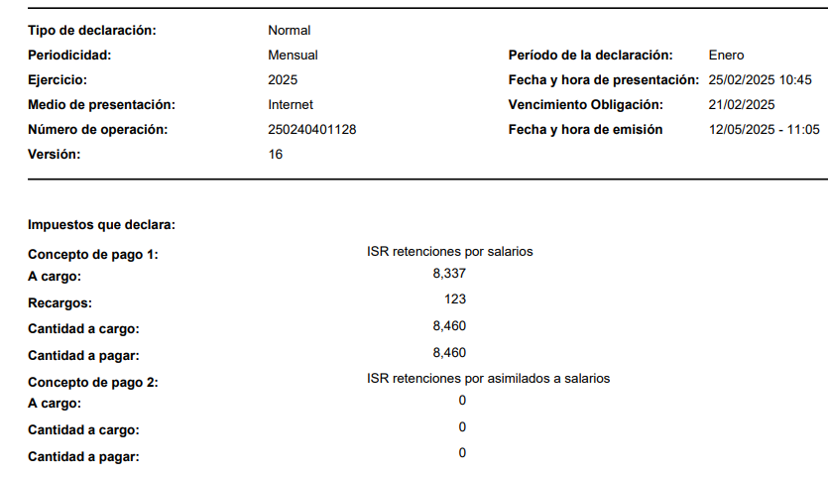
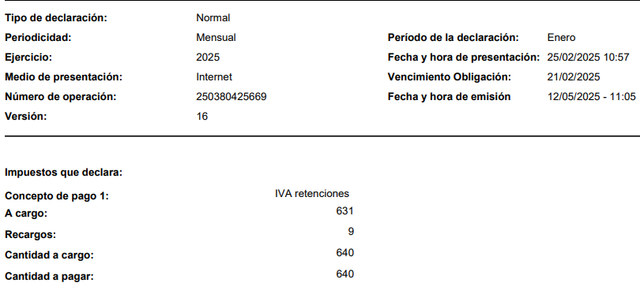
 |  |  |  |  |  |  |  |  |  |  |  |  |  |  |  |  |  |  |  | $212,942.71 | $9,458.18 | $- | $12,412.28 | $3,155.47 | $764.53 | $- | $212,780.81

 |  |  |  |  |  |  |  | Expenses without invoice_identified by Lupe |  |  |  |  |  |  |  |  |  |  |  |  |  |  |  |  |  |  |  |  | REGISTRADO EN BANCOS*
 |  |  |  |  |  |  |  | BBVA MXN | $22,464.00 | SFDisposal |  |  |  |  |  |  |  |  | PAGO EN EFECTIVO | $1,212.04 | $- | $- | $96.96 | $- | $- | $- | $1,309.00
 |  |  |  |  |  |  |  | Impuesto sobre nomina | $11,651.00 |  |  |  |  |  |  |  |  |  | TRANSFERENCIAS | $211,730.67 | $9,458.18 | $- | $12,315.32 | $3,155.47 | $764.53 | $- | $211,471.81 |  |  |  |  |  |  |  |  | $226,018.99
 |  |  |  |  |  |  |  |  |  |  |  |  |  |  |  |  |  |  |  |  |  |  |  |  |  |  |  |  |  |  |  |  |  | EN DLL |  | $11,547.90 | GASTOS
 |  |  |  |  |  |  |  |  |  |  |  |  |  |  |  |  |  |  |  |  |  |  |  |  |  |  |  |  |  |  |  |  |  |  |  | $4,298.39 | NOMINA
 |  |  |  |  |  |  |  |  |  |  |  |  |  |  |  | FACTURA DE PAGO |  |  | RADIOMOVIL | $240.52 | $- | $- | $38.48 | $- | $- | $- | $279.00 | DEL MES DE ENERO |  |  |  |  |  |  |  | $15,846.29
 |  |  |  |  |  |  |  |  |  |  |  |  |  |  |  |  |  |  | GRUPO NACIONAL (seguro) | $11,999.24 | $- | $- | $959.94 | $- | $- | $- | $12,959.18 | DEL MES DE AGOSTO 2024
 |  |  |  |  |  |  |  |  |  |  |  |  |  |  |  |  |  |  | TOTAL DE PAGOS EN | $225,182.47 | $9,458.18 | $- | $13,410.70 | $3,155.47 | $764.53 | $- | $226,018.99
 |  |  |  |  |  |  |  |  |  |  |  |  |  |  |  |  |  |  | FEBRERO

 |  |  |  |  |  |  |  |  |  |  |  |  |  | MARCH 2025

Verificado ó Asoc. | Estado SAT | Version | Tipo | Fecha Emision | Fecha Timbrado | EstadoPago | FechaPago | Serie | Folio | UUID | UUID Relacion | RFC Emisor | Nombre Emisor | LugarDeExpedicion | RFC Receptor | Nombre Receptor | ResidenciaFiscal | NumRegIdTrib | UsoCFDI | SubTotal | Descuento | Total IEPS | IVA 16% | Retenido IVA | Retenido ISR | ISH | Total | TotalOriginal | Total Trasladados | Total Retenidos | Total LocalTrasladado | Total LocalRetenido | Complemento | Moneda | Tipo De Cambio | FormaDePago | Metodo de Pago | NumCtaPago | Condicion de Pago | Conceptos | Combustible | IEPS 3% | IEPS 6% | IEPS 7% | IEPS 8% | IEPS 9% | IEPS 26.5% | IEPS 30% | IEPS 53% | IEPS 160% | Archivo XML | Direccion Emisor | Localidad Emisor | Direccion Receptor | Localidad Receptor | IVA 8% | IEPS 30.4% | IVA Ret 6% | RegimenFiscalReceptor | DomicilioFiscalReceptor
 |  | 4.0 | Factura | 04/03/2025 | 2025-03-04T14:26:18 |  |  | C | 2601 | 03BA95F1-3F98-43BF-A67A-5E55E5D03F00 |  | SFD050617FL0 | SAN FELIPE DISPOSAL | 21850 | AVF090417RB4 | ASOCIACION DE VECINOS FRACCIONAMIENTO PLAYA DE ORO |  |  | G03 - Gastos en general | $8,560.00 | $- | $- | $684.80 | $- | $- | $- | $9,244.80 |  | 684.8 | 0 | 0 | 0 |  | MXN |  | 03 - Transferencia electrónica de fondos | PUE - Pago en una sola exhibición |  | CREDITO | SERVICIO DE DISPOSICION FINAL DE CONTENEDOR 4 YRD MES FEBRERO 2025 * SERVICIO DISPOSICION FINAL DE SANITARIO MES FEBRERO 2025 * | No | 0 | 0 | 0 | 0 | 0 | 0 | 0 | 0 | 0 | 03BA95F1-3F98-43BF-A67A-5E55E5D03F00@0000000000XX0.xml |  |  |  |  | 684.8 | 0 | 0 | 603 - Personas Morales con Fines no Lucrativos | 21850
 |  | 4.0 | Factura | 04/03/2025 | 2025-03-04T19:02:15 |  |  | A | 15828917 | 29052621-13BF-4125-93AD-40696FA14A19 |  | CES671208JE5 | COMISION ESTATAL DE SERVICIOS PUBLICOS DE MEXICALI | 21270 | AVF090417RB4 | ASOCIACION DE VECINOS FRACCIONAMIENTO PLAYA DE ORO |  |  | G03 - Gastos en general | $6,017.27 | $- | $- | $481.38 | $- | $- | $- | $6,498.65 |  | 481.38 | 0 | 0 | 0 |  | MXN |  | 99 - Por definir | PPD - Pago en parcialidades o diferido |  |  | 101 C FACTURACION DEL MES CTA * | No | 0 | 0 | 0 | 0 | 0 | 0 | 0 | 0 | 0 | 29052621-13BF-4125-93AD-40696FA14A19@0000000000XX0.xml |  |  |  |  | 481.38 | 0 | 0 | 603 - Personas Morales con Fines no Lucrativos | 21850
 |  | 4.0 | Factura | 07/03/2025 | 2025-03-07T11:39:36 |  |  | V | 20199 | 77cf21f9-f214-4795-b4a2-d698eb3b4ede |  | GSV070221L9A | GAS SERVICIO VISTA AL MAR | 21850 | AVF090417RB4 | ASOCIACION DE VECINOS FRACCIONAMIENTO PLAYA DE ORO |  |  | G03 - Gastos en general | $4,638.40 | $- | $- | $361.60 | $- | $- | $- | $5,000.00 |  | 361.6 | 0 | 0 | 0 |  | MXN | 1 | 03 - Transferencia electrónica de fondos | PUE - Pago en una sola exhibición |  |  | Gasolina Magna * | No | 0 | 0 | 0 | 0 | 0 | 0 | 0 | 0 | 0 | 77CF21F9-F214-4795-B4A2-D698EB3B4EDE@0000000000XX0.xml |  |  |  |  | 361.6 | 0 | 0 | 603 - Personas Morales con Fines no Lucrativos | 21850
 |  | 4.0 | Factura | 07/03/2025 | 2025-03-07T14:01:53 |  |  | CLV | 642 | C516A33A-2FD7-48B8-8074-93CE965F1983 |  | CAFM9107186F3 | MARCO AZAHEL CALDERON FONSECA | 21850 | AVF090417RB4 | ASOCIACION DE VECINOS FRACCIONAMIENTO PLAYA DE ORO |  |  | G03 - Gastos en general | $1,950.00 | $- | $- | $156.00 | $- | $- | $- | $2,106.00 |  | 156 | 0 | 0 | 0 |  | MXN | 1 | 03 - Transferencia electrónica de fondos | PUE - Pago en una sola exhibición |  | AL CONTADO | SELLO * | No | 0 | 0 | 0 | 0 | 0 | 0 | 0 | 0 | 0 | C516A33A-2FD7-48B8-8074-93CE965F1983@0000000000XX0.xml |  |  |  |  | 156 | 0 | 0 | 603 - Personas Morales con Fines no Lucrativos | 21850
...
 |  |  |  |  |  |  |  |  |  |  |  |  |  |  |  |  |  |  |  |  |  |  |  |  |  |  |  |  |  | Total Retenidos | Total LocalTrasladado | Total LocalRetenido | Complemento | Moneda | Tipo De Cambio | FormaDePago | Metodo de Pago | NumCtaPago | Condicion de Pago | Conceptos | Combustible | IEPS 3% | IEPS 6% | IEPS 7% | IEPS 8%
 |  |  |  |  |  |  |  |  |  |  |  |  |  |  |  |  |  |  |  |  |  |  |  |  |  |  |  |  |  | 0 | 0 | 0 |  | MXN | 1 | 03 - Transferencia electrónica de fondos | PUE - Pago en una sola exhibición |  |  | Gasolina Magna * | No | 0 | 0 | 0 | 0
 |  |  |  |  |  |  |  |  |  |  |  |  |  |  |  |  |  |  |  |  |  |  |  |  |  |  |  |  |  | 0 | 0 | 0 |  | MXN |  | 03 - Transferencia electrónica de fondos | PUE - Pago en una sola exhibición |  |  | Mantenimiento mes abril * | No | 0 | 0 | 0 | 0
 |  |  |  |  |  |  |  |  |  |  |  |  |  |  |  |  |  |  |  |  |  |  | $1,200.00 | $- | $- | $- | $16,200.00 |  | 1200 | 0 | 0 | 0 |  | MXN |  | 03 - Transferencia electrónica de fondos | PUE - Pago en una sola exhibición |  |  | Mantenimiento alberca del mes de abril * | No | 0 | 0 | 0 | 0
 |  |  |  |  |  |  |  |  |  |  |  |  |  |  |  |  |  |  |  |  |  |  | $38.48 | $- | $- | $- | $279.00 |  | 38.48 | 0 | 0 | 0 |  | MXN |  | 99 - Por definir | PPD - Pago en parcialidades o diferido |  |  | Servicios de Telecomunicaciones * Cargo de equipo 16 de 24 * | No | 0 | 0 | 0 | 0
 |  |  |  |  |  |  |  |  |  |  |  |  |  |  |  |  |  |  |  |  |  |  | $9.63 | $- | $- | $- | $130.00 |  | 9.63 | 0 | 0 | 0 |  | MXN |  | 01 - Efectivo | PUE - Pago en una sola exhibición |  | CONTADO | USB 64GB KINGSTON * | No | 0 | 0 | 0 | 0
 |  |  |  |  |  |  |  |  |  |  |  |  |  |  |  |  |  |  |  |  |  |  | $87.11 | $- | $- | $- | $1,176.00 |  | 87.11 | 0 | 0 | 0 |  | MXN |  | 01 - Efectivo | PUE - Pago en una sola exhibición |  | CONTADO | SERVICIO DE ESCANEO * | No | 0 | 0 | 0 | 0
 |  |  |  |  |  |  |  |  |  |  |  |  |  |  |  |  |  |  |  |  |  |  | $- | $- | $- | $- | $9,188.46 |  | 0 | 0 | 0 | 0 |  | MXN |  | 03 - Transferencia electrónica de fondos | PUE - Pago en una sola exhibición |  |  | Cuotas IMSS * | No | 0 | 0 | 0 | 0
 |  |  |  |  |  |  |  |  |  |  |  |  |  |  |  |  |  |  |  |  |  |  | $160.00 | $- | $- | $- | $2,160.00 |  | 160 | 0 | 0 | 0 |  | MXN | 1 | 03 - Transferencia electrónica de fondos | PUE - Pago en una sola exhibición |  | AL CONTADO | RENTA DE MAQUINARIA * | No | 0 | 0 | 0 | 0
 |  |  |  |  |  |  |  |  |  |  |  |  |  |  |  |  |  |  |  |  |  |  | $946.59 | $631.09 | $147.91 | $- | $12,000.00 |  | 946.59 | 779 | 0 | 0 |  | MXN |  | 03 - Transferencia electrónica de fondos | PUE - Pago en una sola exhibición |  | Contado | HONORARIOS POR SERVICIOS CONTABLES * | No | 0 | 0 | 0 | 0

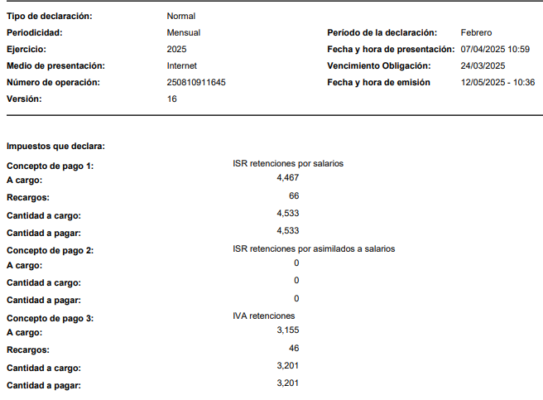
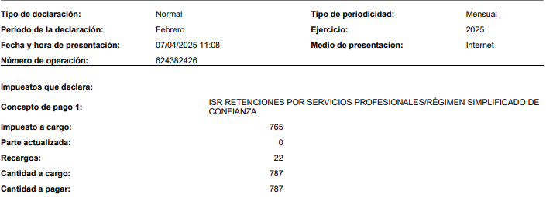
 |  |  |  |  |  |  |  |  |  |  |  |  |  |  |  |  |  |  |  |  |  |  |  |  |  |  |  |  | NEGRITAS REGISTRADO EN 2025*
 |  |  |  |  |  |  |  |  |  |  |  |  |  |  |  |  |  |  |  |  |  |  | $96.74 | $- | $- | $- | $1,306.00 |  | REGISTRADO EN BANCOS*
 |  |  |  |  |  |  |  |  |  |  |  |  |  |  |  |  |  |  |  |  |  |  | $5,236.76 | $631.09 | $147.91 | $- | $79,582.13

 |  |  |  |  |  |  |  |  |  |  |  |  |  |  |  |  |  |  |  |  |  |  | $39.75 | $- | $- | $- | $536.64
 |  |  |  |  |  |  |  |  |  |  |  |  |  |  |  |  |  |  |  |  |  |  | $481.38 | $- | $- | $- | $6,498.65
 |  |  |  |  |  |  |  |  |  |  |  |  |  |  |  |  |  |  |  |  |  |  | $716.25 | $- | $- | $- | $9,669.34
 |  |  |  |  |  |  |  |  |  |  |  |  |  |  |  |  |  |  |  |  |  |  | $38.48 | $- | $- | $- | $279.00
 |  |  |  |  |  |  |  |  |  |  |  |  |  |  |  |  |  |  |  |  |  |  | $830.43 | $- | $- | $- | $11,210.86

 |  |  |  |  |  |  |  |  |  |  |  |  |  |  |  |  |  |  |  |  |  |  | $7,439.80 | $631.09 | $147.91 | $- | $109,082.62
...
 |  |  |  |  |  |  |  |  |  |  |  |  |  |  |  |  |  |  |  |  |  |  |  |  |  |  |  |  |  | Total Retenidos | Total LocalTrasladado | Total LocalRetenido | Complemento | Moneda | Tipo De Cambio | FormaDePago | Metodo de Pago | NumCtaPago | Condicion de Pago | Conceptos | Combustible | IEPS 3% | IEPS 6% | IEPS 7% | IEPS 8%
 |  |  |  |  |  |  |  |  |  |  |  |  |  |  |  |  |  |  |  |  |  |  |  |  |  |  |  |  |  | 0 | 0 | 0 |  | MXN | 1 | 03 - Transferencia electrónica de fondos | PUE - Pago en una sola exhibición |  |  | Gasolina Magna * | No | 0 | 0 | 0 | 0
 |  |  |  |  |  |  |  |  |  |  |  |  |  |  |  |  |  |  |  |  |  |  |  |  |  |  |  |  |  | 779 | 0 | 0 |  | MXN |  | 03 - Transferencia electrónica de fondos | PUE - Pago en una sola exhibición |  | Contado | HONORARIOS POR SERVICIOS CONTABLES * | No | 0 | 0 | 0 | 0
...
 |  |  |  |  |  |  |  |  |  |  |  |  |  |  |  |  |  |  |  |  |  |  |  |  |  |  |  |  |  | NEGRITAS REGISTRADO EN 2025*
 |  |  |  |  |  |  |  |  |  |  |  |  |  |  |  | Monto | UUIDRel | Num Operacion | MXN | Cuenta Destino | Cuenta Origen | RfcEmisorCtaDestino | RfcEmisorCtaOrigen | NomBancoOrdExtranjero | TipoCadPago | CadPago | Conceptos | Archivo XML | Total
 |  |  |  |  |  |  |  |  |  |  |  |  |  |  |  | $627.98 | 1F7EC87E-4435-4A5C-A363-90222276E728 |  | $12,318.58 | FACTURA DEL 16/08/2024 |  |  |  |  |  |  | Pago * | 15F1B83C-AF7C-4E9C-8628-86B3B1D98255@0000000000XX0.xml | 0
 |  |  |  |  |  |  |  |  |  |  |  |  |  |  |  | $10,572.76 | $10,572.76 | $10,572.76 | $10,572.76 |  |  |  |  |  |  |  | Pago * | 28249B1D-2EAE-4594-AB96-E0585BD83090@0000000000XX0.xml | 0
 |  |  |  |  |  |  |  |  |  |  |  |  |  |  |  | $279.00 | $279.00 | $279.00 | $279.00 |  |  |  |  |  |  |  | Pago * | 08237CFC-1681-4F32-B261-90DE7247F0AC@0000000000XX0.xml | 0
 |  |  |  |  |  |  |  |  |  |  |  |  |  |  |  | $279.00 | $279.00 | $279.00 | $279.00 |  |  |  |  |  |  |  | Pago * | 9572F499-B3D4-45BB-AAC1-589937AE1367@0000000000XX0.xml | 0
 |  |  |  |  |  |  |  |  |  |  |  |  |  |  |  | $1,043.00 | $1,043.00 | $1,043.00 | $1,043.00 |  |  |  |  |  |  |  | Pago * | 9B32834B-4984-4A89-8F74-CAAAE0642435@0000000000XX0.xml | 0
...
 |  |  |  |  |  |  |  |  |  |  |  |  |  |  |  |  |  |  |  |  |  |  |  |  |  |  | Bank
 |  |  |  |  |  |  |  |  |  |  |  |  |  |  |  |  |  |  |  |  |  |  |  |  |  |  | $31,300.36 | $23,223.55 | $8,076.81
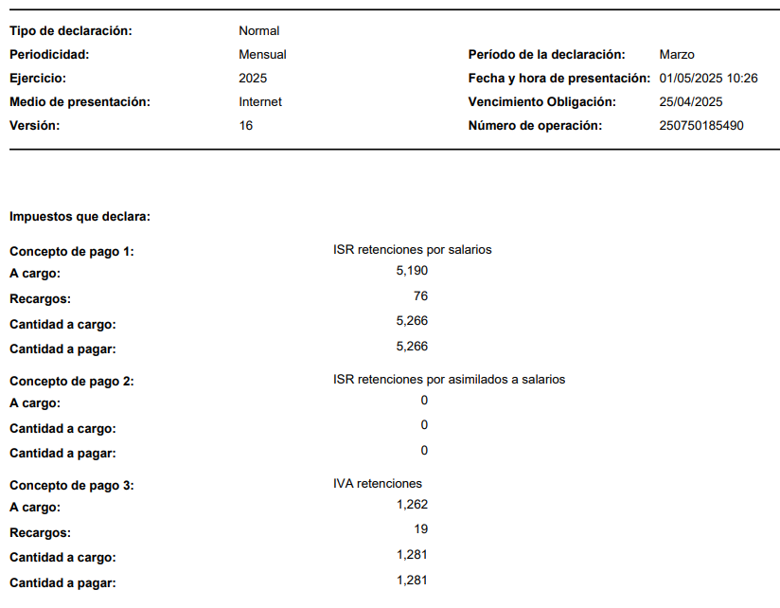
 |  |  |  |  |  |  |  |  |  |  |  |  |  |  |  |  |  |  |  |  |  |  |  |  |  |  |  | SAT
 |  |  |  |  |  |  |  |  |  |  |  |  |  |  |  |  |  |  |  |  |  |  |  |  |  |  |  | MARZO
 |  |  |  |  |  |  |  |  |  |  |  |  |  |  |  |  |  |  |  |  |  |  |  |  |  |  |  | ISR SALARIOS | ISR ASIMILADOS | IVA RETENCIONES
 |  |  |  |  |  |  |  |  |  |  |  |  |  |  |  |  |  |  |  |  |  |  |  |  |  |  |  | $5,266.00 | $- | $1,281.00
 |  |  |  |  |  |  |  |  |  |  |  |  |  |  |  |  |  |  |  |  |  |  |  |  |  |  |  |  | ISR SERV PROF
...
 |  |  |  |  |  |  |  |  |  |  |  |  |  |  |  | Nombre Receptor | ResidenciaFiscal | NumRegIdTrib | UsoCFDI | SubTotal | Descuento | Total IEPS | IVA 16% | Retenido IVA | Retenido ISR | ISH | Total | TotalOriginal | Total Trasladados | Total Retenidos | Total LocalTrasladado | Total LocalRetenido
 |  |  |  |  |  |  |  |  |  |  |  |  |  |  |  | ASOCIACION DE VECINOS FRACCIONAMIENTO PLAYA DE ORO |  |  | G03 - Gastos en general | $11,515.57 | $- | $- | $- | $- | $- | $- | $12,436.82 |  | 921.25 | 0 | 0 | 0
 |  |  |  |  |  |  |  |  |  |  |  |  |  |  |  | ASOCIACION DE VECINOS FRACCIONAMIENTO PLAYA DE ORO |  |  | G03 - Gastos en general | $7,195.50 | $- | $- | $- | $- | $- | $- | $7,771.14 |  | 575.64 | 0 | 0 | 0
 |  |  |  |  |  |  |  |  |  |  |  |  |  |  |  | ASOCIACION DE VECINOS FRACCIONAMIENTO PLAYA DE ORO |  |  | G03 - Gastos en general | $2,042.60 | $- | $- | $- | $- | $- | $- | $2,206.00 |  | 163.4 | 0 | 0 | 0
...
 |  |  |  |  |  |  |  |  |  |  |  |  |  |  |  |  |  |  | G03 - Gastos en general | $7,820.05 | $- | $- | $- | $- | $- | $- | $8,445.64 |  | 625.59 | 0 | 0 | 0
 |  |  |  |  |  |  |  |  |  |  |  |  | GAS SERVICIO VISTA AL MAR | 21850 | AVF090417RB4 | ASOCIACION DE VECINOS FRACCIONAMIENTO PLAYA DE ORO |  |  | G03 - Gastos en general | $1,113.22 | $- | $- | $- | $- | $- | $- | $1,200.00 |  | 86.78 | 0 | 0 | 0

 |  |  |  |  |  |  |  |  |  |  |  |  |  |  |  |  |  |  |  |  |  |  |  |  |  |  |  |  | NEGRITAS REGISTRADO EN 2025*
 |  |  |  |  |  |  |  |  |  |  |  |  |  |  |  |  |  |  |  |  |  |  |  |  |  |  |  |  | REGISTRADO EN BANCOS*
...
 |  |  |  |  |  |  |  |  |  |  |  |  | FechaPago | FormaDePagoP | MonedaP | Monto | UUIDRel | Num Operacion | Cuenta Destino | Cuenta Origen | RfcEmisorCtaDestino | RfcEmisorCtaOrigen | NomBancoOrdExtranjero | TipoCadPago | CadPago | Conceptos | Archivo XML | Total
 |  |  |  |  |  |  |  |  |  |  |  |  | 2025-06-11T00:00:00 | 31 | MXN | 12436.82 | C03D3FCE-E5A2-489E-9487-35B78E7A44C0 |  |  |  |  |  |  |  |  | Pago * | A086C70B-2DF3-41F2-86B2-D9B700828E3B@0000000000XX0.xml | 0
 |  |  |  |  |  |  |  |  |  |  |  |  |  | $12,436.82

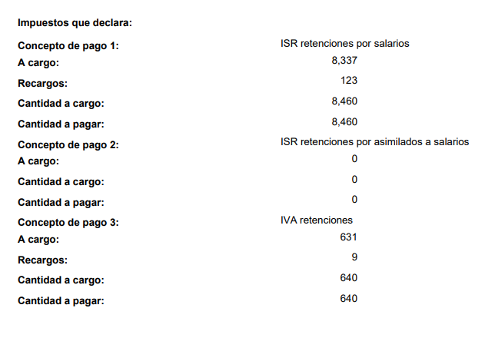
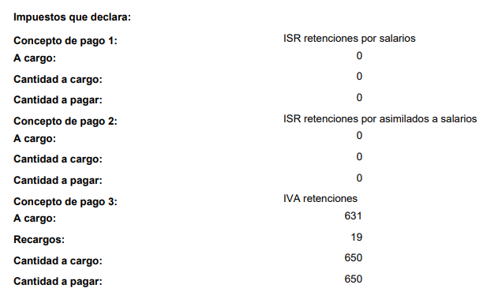

 |  |  |  |  |  |  |  |  |  |  |  |  |  |  | Jul-25

 |  |  |  |  |  |  |  |  |  |  |  |  | Nombre Emisor | LugarDeExpedicion | RFC Receptor | Nombre Receptor | ResidenciaFiscal | NumRegIdTrib | UsoCFDI | SubTotal | Descuento | Total IEPS | IVA 16% | Retenido IVA | Retenido ISR | ISH | Total | TotalOriginal | Total Trasladados | Total Retenidos | Total LocalTrasladado | Total LocalRetenido
 |  |  |  |  |  |  |  |  |  |  |  |  | COMISION ESTATAL DE SERVICIOS PUBLICOS DE MEXICALI | 21270 | AVF090417RB4 | ASOCIACION DE VECINOS FRACCIONAMIENTO PLAYA DE ORO |  |  | G03 - Gastos en general | $12,408.78 | $- | $- | $- | $- | $- | $- | $13,401.48 |  | 992.7 | 0 | 0 | 0
 |  |  |  |  |  |  |  |  |  |  |  |  |  |  |  |  |  |  | G03 - Gastos en general | $7,011.00 | $- | $- | $- | $- | $- | $- | $7,571.88 |  | 560.88 | 0 | 0 | 0
 |  |  |  |  |  |  |  |  |  |  |  |  |  |  |  |  |  |  | G03 - Gastos en general | $8,200.02 | $- | $- | $- | $437.35 | $102.50 | $- | $8,316.17 |  | 656 | 539.85 | 0 | 0
...
 |  | Version | Tipo | Fecha Emision | Fecha Timbrado | EstadoPago | FechaPago | Serie | Folio | UUID | UUID Relacion | RFC Emisor | Nombre Emisor | LugarDeExpedicion | RFC Receptor | Nombre Receptor | ResidenciaFiscal | NumRegIdTrib | UsoCFDI | SubTotal
 |  | 4.0 | Factura | 29/08/2025 | 2025-08-29T16:55:40 |  |  | F | 610 | 7e9d2dd9-2e88-4557-a226-18f95d898c9f |  | TDS240129131 | TITLE DEED SERVICES | 77712 | AVF090417RB4 | ASOCIACION DE VECINOS FRACCIONAMIENTO PLAYA DE ORO |  |  | G03 - Gastos en general | $8,485.50
 |  | 4.0 | Factura | 29/08/2025 | 2025-08-29T16:54:06 |  |  | F | 609 | c2d2ff2b-00f2-4672-8ba9-acdabddbab4d |  | TDS240129131 | TITLE DEED SERVICES | 77712 | AVF090417RB4 | ASOCIACION DE VECINOS FRACCIONAMIENTO PLAYA DE ORO |  |  | G03 - Gastos en general | $8,485.50

 |  | Version | TipoComprobante | Fecha Emision | Serie | Folio | UUID | RFC Emisor | Nombre Emisor | RFC Receptor | Nombre Receptor | UsoCFDI | FechaPago | FormaDePagoP | MonedaP | Monto | UUIDRel | Num Operacion | Cuenta Destino | Cuenta Origen
 |  | 4.0 | P | 06/08/2025 | G | 3413064 | 382B638D-323B-4706-9910-354DCC4EF046 | CES671208JE5 | COMISION ESTATAL DE SERVICIOS PUBLICOS DE MEXICALI | AVF090417RB4 | ASOCIACION DE VECINOS FRACCIONAMIENTO PLAYA DE ORO | CP01 | 2025-08-05T00:00:00 | 31 | MXN | 11941.26 | 4A2D9060-CC99-4944-958D-19625912A65B

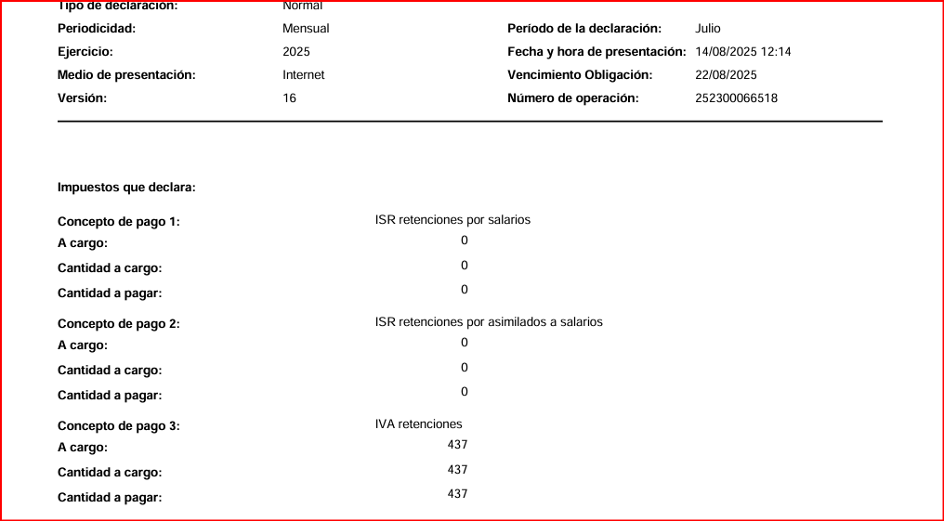
...
 |  |  |  |  |  |  |  |  |  |  |  |  |  |  | Sep-25
...

